Схема системы управления
 |  | ИСПОЛНИТЕЛЬНЫЕ УСТРОЙСТВА (вентили, насос)

 | ~

~ 220 V

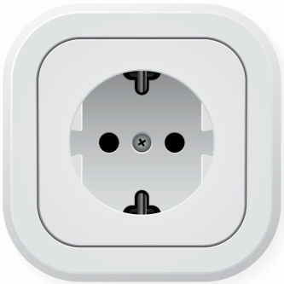
 |  |  | БЛОК УПРАВЛЯЮЩИХ РЕЛЕ

 |  |  |  | Х1
 |  |  | БЛОК УПРАВЛЕНИЯ

 |  | Х3

 |  |  |  | Х2

 |  |  | ПАНЕЛЬ УПРАВЛЕНИЯ

Схема Блока Управления
 | ЩЛ | Х1-1

 | КТ | Х1-2

 | ХВ | Х1-3

 | ГВ | Х1-4

 | КП | Х1-5

 | ПР | Х1-6

 | ПГП | Х1-7

 | АТ | Х1-8

 | НС1 | Х1-9

 | НС2 | Х1-10

 | НС3 | Х1-11

 | НСП | Х1-12

 | ДР | Х1-13

 | ДЩ | Х1-14

 | ДК | Х1-15

 | ДРА | Х1-16

К1
К2
К3
К4
К5
К6

 |  | Х2-1

 |  |  |  |  | 1. Промывка холодной водой |  |  |  |  |  |  | 2. Промывка горячей водой |  |  |  |  |  | 3. Промывка щелочью |  |  |  |  |  |  | 4. Промывка кислотой |  |  |  |  |  |  | 5. Отпаривание |  |  |  |  |  | 6. Завершающая промывка холодной водой |  |  |  |  |  | 7. Окончание мойки

 |  |  |  |  |  |  |  | 1.1. Промывка холодной воды |  |  |  |  |  |  | 2.1. Промывка горячей воды |  |  |  |  |  | 3.1. Ввод щелочи |  |  |  |  |  |  | 4.1. Ввод кислоты |  |  |  |  |  |  | 7.1. Ввод пара |  |  |  |  |  | 6.1. Промывка холодной воды |  |  |  | 8.1. Окончание мойки
Р
Р
 |  | Х2-2

+ 5 V
 |  | Х3-1 |  |  |  |  |  | 1.2. Компрессор |  |  |  |  |  |  | 2.2. Компрессор |  |  |  |  |  | 3.2. Зацикливание щелочи |  |  |  |  |  |  | 4.2. Зацикливание кислоты |  |  |  |  |  |  | 7.1. Ввод холодной воды |  |  |  |  |  | 6.2. Компрессор
Р
Р
Р
Р

 |  | Х3-2

 |  |  |  |  |  |  |  | 1.3. Пауза |  |  |  |  |  |  | 2.3. Пауза |  |  |  |  |  | 3.3. Вывод щелочи |  |  |  |  |  |  | 4.3. Вывод кислоты |  |  |  |  |  |  | 7.2. Компрессор |  |  |  |  |  | 6.3. Пауза
Р
Р

 |  |  |  |  |  |  |  |  |  |  |  |  |  |  |  |  |  |  |  |  |  |  |  |  |  |  |  |  |  |  |  |  |  |  | 6.3. Пауза
 |  |  |  |  |  |  |  |  |  |  |  |  |  |  |  |  |  |  |  |  | 3.4. Ввод холодной воды |  |  |  |  |  |  | 4.4. Ввод холодной воды
Р
Р

 |  |  |  |  |  |  |  |  |  |  |  |  |  |  |  |  |  |  |  |  | 3.5. Компрессор |  |  |  |  |  |  | 4.5. Компрессор
Р
Р

 |  |  |  |  |  |  |  |  |  |  |  |  |  |  |  |  |  |  |  |  | 3.6. Пауза |  |  |  |  |  |  | 4.6. Пауза

 |  |  | Х2-3 |  | Х2-4 | Х2-5 | Х2-6 |  | Х2-7 | Х2-8 |  | Х2-9 | Х2-10 | Х2-11 |  | Х2-12 |  | Х2-13 | Х2-14 | Х2-15 |  | Х2-16 | Х2-18 |  | Х2-19 | Х2-20 | Х2-21 |  | Х2-17 | Х2-22 |  | Х2-23 | Х2-24 | Х2-25 |  | Х2-26 |  | Х2-27 | Х2-28 | Х2-29 |  | Х2-30 | Х2-31 | Х2-32 | Х2-33 | Х2-34



К4
К5
К1
К2
К3
К6
 |  |  |  | Регулятор № 1 |  |  |  |  |  |  | Регулятор № 2 |  |  |  |  |  | Регулятор № 3 |  |  |  |  |  |  | Регулятор № 4
 |  |  |  |  |  |  |  |  |  |  |  |  |  |  |  |  |  |  |  |  |  |  |  |  |  |  |  |  |  |  | Регулятор № 5 |  |  |  |  |  | Регулятор № 6

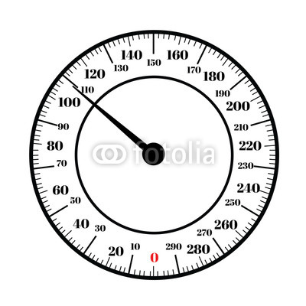

 |  |  |  |  |  |  |  |  |  |  |  |  |  |  |  |  |  |  |  |  |  |  | Регулятор Объёма

Схема установки
 |  |  |  |  |  |  |  |  | Холодная вода | Горячая вода | Компрессор |  | Пар | Атмосфера
ЩЕЛОЧЬ
КИСЛОТА

Паро-гене-ратор
ПГП

ДЩ |  | ЩЛ | ДК |  |  | КТ |  |  | ХВ | ГВ | КП | ПР |  |  | АТ

 |  |  |  |  |  |  | НС3
 |  |  |  | НС1

НСП

 |  |  |  |  |  |  |  | ВХОД
ЁМКОСТЬ

 |  |  |  |  | НС2

 |  |  |  |  |  |  |  | ВЫХОД

 | ДРА |  |  |  | ДР

 | Атмосфера |  |  |  | Дренаж

